요건정의_화면구성
■ 요건 정의서 - 메인 화면

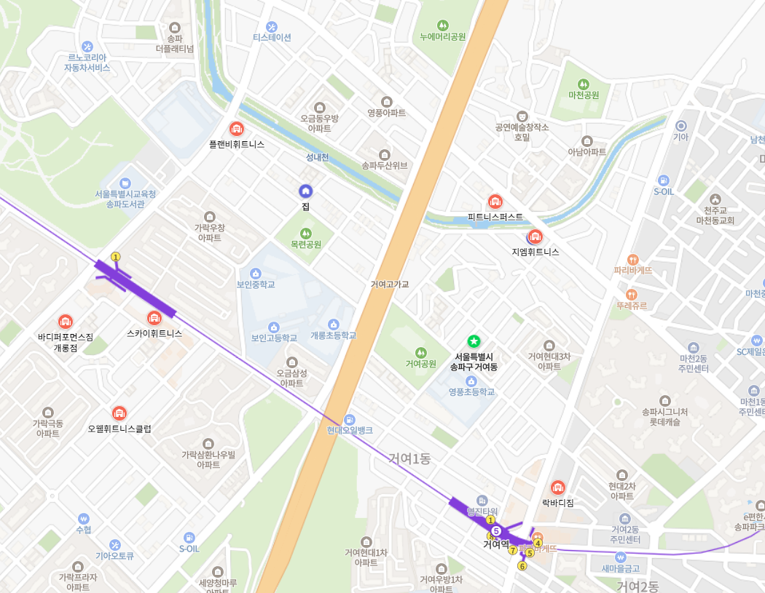

 | browser에서 표시되는 화면 |  |  | mobile application에서 표시되는 화면

 | ※ | : | 현재 위치 표시

